对局UI
 |  |  |  |  |  |  | 2015-06-04
caseID | 路径 | 测试点描述 | step No. | 操作步骤 | 数据选择 | 预期结果 | P/F | 表单编号 | 备注 | P/F | 表单编号 | 备注
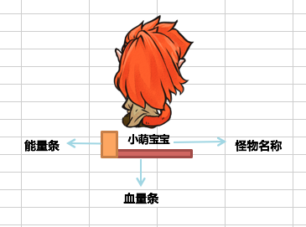
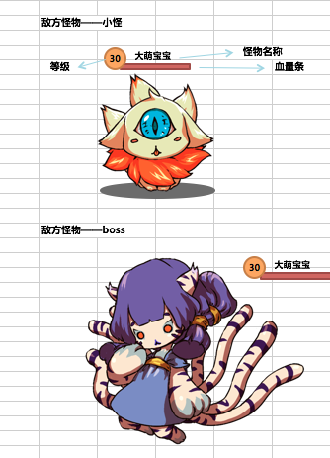
1 | 基本 | 对局UI | 1 | 进入对局，查看对局UI显示情况 |  | 屏幕包括己方区域，敌方区域，和功能按钮 | P |  |  | P
 |  |  | 2 | 查看己方区域 |  | 己方区域包括怪物模型，己方ui区域 | P |  |  | P
 |  |  | 3 | 查看己方怪物模型 |  | 显示上场怪物的3D模型 | P |  |  | P
 |  |  | 4 | 查看己方ui区域 | 查看ui内容 | 包括血量条，能量条和怪物名称 | P |  |  | P
 |  |  |  |  | 查看ui位置 | 位于怪物3D模型下方 | P |  |  | P
 |  |  |  |  | 查看ui样式 | 样式如图 | P |  |  | P
 |  |  | 5 | 查看血量条-己方 | 查看血量条样式 | 样式如图 | F | 82 |  | P
 |  |  |  |  | 查看血量变化 | 详见：怪物血量条变化规则 | P |  |  | P
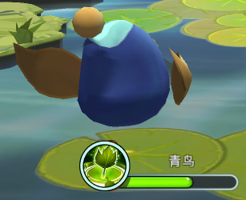
 |  |  | 6 | 查看能量条-己方 | 查看能量条样式 | 样式如图 | F | 98 |  | P
 |  |  |  |  | 查看能量条位置 | 位于血量条的左边 | P |  |  | P
 |  |  |  |  | 查看能量条变化 | 详见：怪物能量条变化规则 | P |  |  | P
 |  |  | 7 | 查看怪物名称-己方 | 查看名称位置 | 位于血条上方 | P |  |  | P
 |  |  |  |  | 查看名称内容 | 与怪物名称显示一致 | F | 76 |  | P
 |  |  |  |  | 查看名字长度 | 怪物名字不会超过血条长度 | P |  |  | P
 |  |  | 8 | 查看敌方区域 |  | 敌方区域包括怪物模型，敌方ui区域 | P |  |  | P
 |  |  | 9 | 查看敌方怪物模型 |  | 显示上场怪物的3D模型 | P |  |  | P
 |  |  | 10 | 查看敌方UI区域 | 查看ui内容 | 包括血量条,等级和怪物名称 | F | 76 |  | P
 |  |  |  |  | 查看ui位置 | 位于怪物模型上方（boss为左上角） | P |  |  | F | 57
 |  |  |  |  | 查看ui样式 | 样式如图 | P |  |  | P
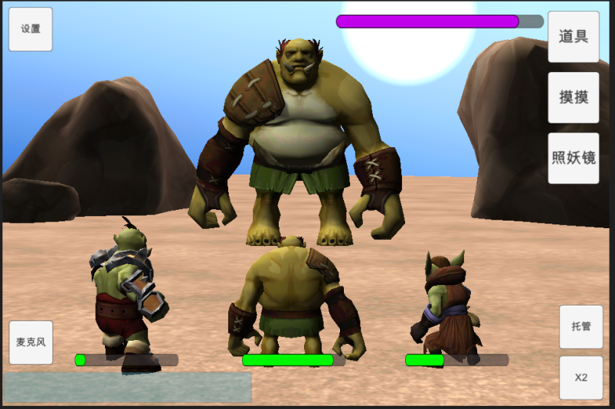
 |  |  | 11 | 查看血量条-敌方 | 查看血量条样式-小怪 | 挂接在怪物头部节点上，样式如图 | F | 114 |  | P
 |  |  |  |  | 查看血量条样式-boss | 位置固定在左上方，样式如图 | P |  |  | P
 |  |  |  |  | 查看血量变化-小怪 | 详见：怪物血量条变化规则 | P |  |  | P
 |  |  |  |  | 查看血量变化-boss | 详见：怪物血量条变化规则 | P |  |  | P
 |  |  | 12 | 查看怪物名称-敌方小怪 | 查看名称位置-小怪 | 位于血量条上方 | P |  |  | P
 |  |  |  |  | 查看名称位置-boss | 位于血量条上方 | P |  |  | P
 |  |  |  |  | 查看名称内容-小怪 | 与怪物名称显示一致 | P |  |  | P
 |  |  |  |  | 查看名称内容-boss | 与怪物名称显示一致 | P |  |  | P
 |  |  |  |  | 查看名称字数-小怪 | 能完整显示下 | P |  |  | P
 |  |  |  |  | 查看名称字数-boss | 能完整显示下 | P |  |  | P
 |  |  | 13 | 查看怪物等级-敌方小怪 | 查看等级位置 | 位于血量条左侧 | P |  |  | P
 |  |  |  |  | 查看等级显示 | 与怪物当前等级显示一致 | P |  |  | P
 |  |  |  |  | 查看等级样式 | 样式如图 | P |  |  | P
 |  |  |  |  | 查看等级字数 | 能完整显示下 | P |  |  | P
 |  |  | 14 | 查看功能按钮区域 |  | 按钮布置位置情况如图 | P |  |  | P
 |  |  |  |  | 查看道具按钮样式 |  | P
 |  |  |  |  | 查看照妖镜按钮样式 |  | P
 |  |  |  |  | 查看摸摸按钮样式 |  | P
 |  |  |  |  | 查看托管按钮样式 |  | P
 |  |  |  |  | 查看加速按钮样式 |  | P
 |  |  |  |  | 查看麦克风按钮样式 |  | B
 |  |  |  |  | 查看设置按钮样式 |  | B

 | 基本 | 怪物血量条变化规则 | 1 | 怪物在不同生命值下，查看怪物血量条颜色显示 | 怪物血量=100% | 血量条从左往右填充，显示为绿色 | F | 56 |  | F | 56
 |  |  |  |  | 30%<怪物血量<=100% | 血量条从左往右填充，显示为绿色 | P |  |  | B
 |  |  |  |  | 怪物血量=30%时 | 血量条从左往右填充，显示为红色 | F | 55 |  | B
 |  |  |  |  | 0<怪物血量<30% | 血量条从左往右填充，显示为红色 | F | 55 |  | B
 |  |  |  |  | 怪物血量=0时 | 血量条为空 | P |  |  | P
 |  |  | 2 | 攻击怪物，使其血量减少，查看血条变化情况 |  | 被打掉的血量部分，血条会变红，从右到左直至完全消失 | F | 55 |  | F | 55
 |  |  | 3 | 攻击怪物，使其血量（大于30%）减少到30%以下，查看血条颜色变化 |  | 血条从绿色变为红色 | P |  |  | B
 |  |  | 4 | 攻击怪物，使其血量直接为0，查看血条变化 | 有后补怪物 | 血条消失，下一只怪物血条出现 | P |  |  | B
 |  |  |  |  | 无后补怪物 | 血条消失 | F | 101
 |  |  | 5 | 治疗怪物，使其血量（小于30%）增加到30%以上 |  | 血条从红色变为绿色 | P |  |  | B

 | 分支 | 怪物血量条变化规则-显示比例 | 1 | 怪物总血量x，当前血量y，查看怪物血条长度 | x=100，y=20 | 血条彩色部分填充20% | P |  |  | P
 |  |  |  |  | x=100，y=50 | 血条彩色部分填充50% | P |  |  | P
 |  |  | 2 | 怪物总血量x，被攻击减少血量z，查看怪物血条长度 | x=100，z=20 | 血条彩色部分从右往左，减少总长度20% | P |  |  | P
 |  |  |  |  | x=100，z=50 | 血条彩色部分从右往左，减少总长度50% | P |  |  | P
 |  |  | 3 | 怪物总血量x，收到治疗a，查看怪物血条长度 | x=100，a=20 | 血条彩色部分增长总长度20% | P |  |  | P
 |  |  |  |  | x=100，a=50 | 血条彩色部分增长总长度50% | P |  |  | P

 | 分支 | 怪物血条位置-死亡刷新 | 1 | 己方怪物A死亡后，怪物B上场，查看怪物血条显示情况 | 查看血条位置 | 血条位置不变 | F | 91
 |  |  |  |  | 查看血条填充 | 血条填充满 | P
 |  |  |  |  | 查看血条变化规则 | 遵循血量条变化规则 | P
 |  |  | 2 | 敌方怪物C死亡后，怪物D上场，查看怪物血条显示情况 | 查看血条位置 | 血条位置不变 | P
 |  |  |  |  | 查看血条填充 | 血条填充满 | P
 |  |  |  |  | 查看血条变化规则 | 遵循血量条变化规则 | P

 | 基本 | 怪物能量条变化规则 | 1 | 查看己方怪物能量条增长情况 | 己方怪物未攻击敌方怪物 | 能量条不增长 | P |  |  | P
 |  |  |  |  | 己方怪物使用大招攻击敌方怪物 | 能量条不增长 | P |  |  | P
 |  |  |  |  | 己方怪物使用普通攻击敌方怪物 | 能量条从下往上增长 | P |  |  | P
 |  |  | 2 | 怪物总能量x，当前能量y，查看怪物能量条长度 | x=100，y=20 | 能量条填充20% | P |  |  | P
 |  |  |  |  | x=100，y=50 | 能量条填充50% | P |  |  | P
 |  |  | 3 | 怪物总能量x，增加能量z，查看怪物能量条长度 | x=100，z=20 | 能量条向上增长总长度的20% | P
 |  |  |  |  | x=100，z=50 | 能量条向上增长总长度的50% | P
 |  |  | 4 | 怪物总能量x，减少能量a，查看怪物能量条长度 | x=100，a=20 | 能量条向下减少总长度的20%
 |  |  |  |  | x=100，a=50 | 能量条向下减少总长度的50%
 |  |  | 5 | 当能量达到上限时，查看能量条变化 |  | 能量条变为大招技能图标，有环绕特效 | F | 77
 |  |  | 6 | 点击大招按钮，查看触发情况 | 查看能量条 | 大招图标变回能量条样式 | P |  |  | P
 |  |  |  |  | 查看技能释放情况 | 释放大招 | P |  |  | P

 | 基本 | 按钮ui逻辑-托管按钮 | 1 | 进入对局，查看托管按钮 |  | 位于屏幕右下角如图 | P |  |  | B
 |  |  |  |  | 当前为托管状态 | 按钮显示为 | F | 92 |  | B
 |  |  |  |  | 当前为未托管状态 | 按钮显示为 | P |  |  | B
 |  |  | 2 | 当按钮处于托管状态时，查看对局情况 |  | 对局为托管状态 | B |  |  | B
 |  |  | 3 | 点击托管按钮，查看变化 | 查看按钮变化 | 按钮变为 | B |  |  | B
 |  |  |  |  | 查看对局变化 | 对局变为未托管状态 | B |  |  | B
 |  |  | 4 | 再次点击托管按钮，查看变化 | 查看按钮变化 | 按钮变为 | B |  |  | B
 |  |  |  |  | 查看对局变化 | 对局变为托管状态 | B |  |  | B

 | 分支 | 按钮ui逻辑-托管状态 | 1 | 进入托管状态，查看对局变化 | 查看敌方怪物 | 敌方怪物无变化 | B |  |  | B
 |  |  |  |  | 查看己方怪物 | 己方怪物无变化 | B |  |  | B
 |  |  |  |  | 查看己方怪物大招释放情况 | 己方能量满后自动释放大招 | B |  |  | B

 |  | 按钮ui逻辑-加速按钮 | 1 | 进入对局，查看加速按钮 |  | 按钮为X1 | P |  |  | B
 |  |  | 2 | 点击1次加速按钮，查看变化 | 查看按钮变化 | 按钮变为x2按钮 | P |  |  | B
 |  |  | 3 | 在点击1次加速按钮，查看变化 | 查看按钮变化 | 按钮变为x3按钮 | P |  |  | B
 |  |  | 4 | 加速状态下进行相关操作，查看变化 | 使用道具 |  |  |  |  | B
 |  |  |  |  | 使用照妖镜 | 照妖镜使用如常 | P |  |  | B
 |  |  |  |  | 托管 |  |  |  |  | B
 |  |  |  |  | 释放大招 | 大招使用如常 | P |  |  | B

 |  | 按钮ui逻辑-设置按钮 |  | 待设计

bug附加
 |  | dot与hot致死 | 1 | 给敌方怪物同时添加高伤dot（要保证能一击致死）和hot（hot治疗大于1），查看dot致死目标时，血量条显示情况 |  | 血量条随怪物死亡而消失 | F | 230

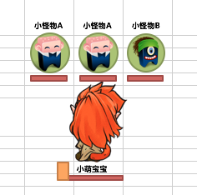
换怪操作
 | 基本 | 持有怪物替换逻辑-主动替换 | 1 | 玩家携带怪物进入对局，点击怪物B模型查看触发情况 | 可替换怪物有3只时 | 弹出怪物替换ui，如图 | P |  |  | F | 38，41，53，73
 |  |  |  |  | 可替换怪物不足3只时 | 怪物ui从左向右增加 | P |  |  | P
 |  |  |  |  | 无可替换怪物时 | 图标显示为？，如图 | P |  |  | F | 34
 |  |  | 2 | 查看被选中的怪物模型 |  | 无变化 | P |  |  | F | 32
 |  | （样式待定） | 3 | 查看替换ui样式 |  | 从上到下分别为怪物名称，怪物能量条，怪物图标，怪物血条 | P |  |  | F | 33
 |  |  | 4 | 查看怪物名称 | 怪物未死亡时 | 名称与携带怪物名称一致 | P |  |  | B
 |  |  |  |  | 怪物死亡时 | 名称与携带怪物名称一致 | F | 113
 |  |  |  |  | 查看名称字数显示 | 能显示下名字 | P |  |  | B
 |  |  | 5 | 查看怪物图标样式 | 怪物未死亡时 | 图标与携带怪物图标一致 | P |  |  | F | 31 | 没头像
 |  |  |  |  | 怪物死亡时 | 图标显示为x,如图 | F | 112 |  | P
 |  |  |  |  | 没有怪物可替换时 | 图标显示为? | P |  |  | F | 34
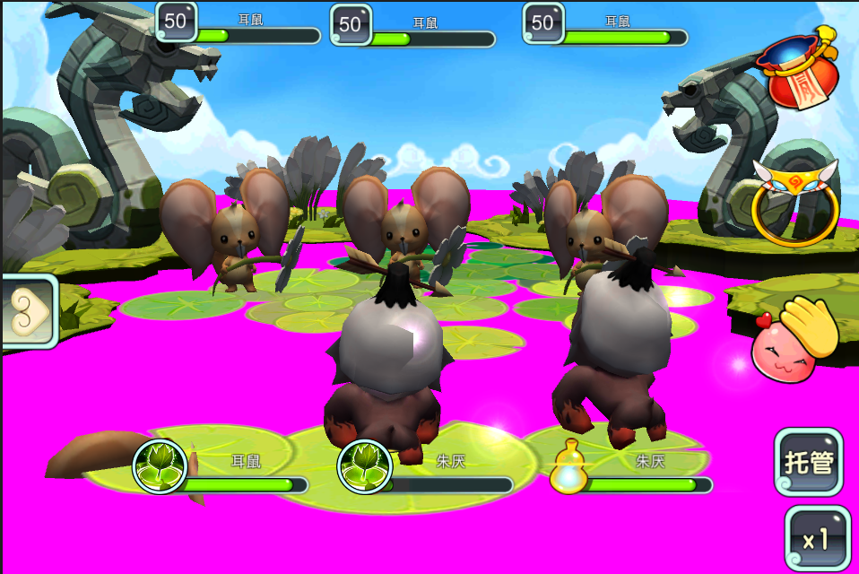
 |  |  | 6 | 查看怪物血条 | 怪物未死亡时 | 血条与携带怪物剩余血量一致 | P |  |  | P
 |  |  |  |  | 怪物死亡时 | 显示血条为空 | P |  |  | F | 35
 |  |  |  |  | 没有怪物可替换时 | 不显示血条 | P |  |  | B
 |  |  | 7 | 点击替换怪物图标，查看触发情况 | 点击未死亡怪物A | 怪物A上场ui关闭 | P |  |  | P
 |  |  |  |  | 点击死亡怪物 | 无响应 | P |  |  | P | 6 | 替换了一下
 |  |  |  |  | 点击空位 | 无响应 | P |  |  | B
 |  |  | 8 | 进行换怪后，查看ui变化情况 |  | 触发换怪动画 | P
 |  |  | 9 | 查看被替换上场的怪物A | 查看怪物A名称 | 名称与替换的怪物A一致 | P |  |  | B
 |  |  |  |  | 查看怪物A模型 | 模型与替换的怪物A一致 | P |  |  | F | 36，72 | 几率性低一节，模型重叠
 |  |  |  |  | 查看怪物A血量条 | 血量条与替换的怪物A血量条一致 | P |  |  | B
 |  |  |  |  | 查看怪物A动作 | 待机动作，下一回合行动时，正常播放动作 | P |  |  | P
 |  |  | 10 | 再次点击怪物模型，查看怪物B显示情况 |  | 怪物B出现在替换ui中（位置无要求） | F | 10 |  | F | 10 | 好像是按的id排序
 |  |  |  |  | 查看怪物B名称 | 名称与怪物B一致 | P |  |  | B
 |  |  |  |  | 查看怪物B图标 | 图标为怪物B图标 | P |  |  | B
 |  |  |  |  | 查看怪物B血量条 | 血量条与怪物B替换前血量一致 | P |  |  | B
 |  |  | 11 | 查看替换CD显示情况 |  | 怪物图标均置灰，从上往下恢复 | P |  |  | P | 5 | 点不开
 |  |  |  |  | 置灰时点击怪物图标 | 无响应 | P |  |  | P
 |  |  |  |  | 查看恢复情况（设cd15s）-图标变化 | 均匀变亮，15s后恢复完毕，图标正常显示 | P |  |  | F | 42 | 15s的话，从三分之二处开始减少
 |  |  |  |  | 恢复完毕后点击怪物ui，查看 | 可以替换怪物 | P |  |  | P
 |  |  | 12 | CD结束后，触发替换ui，尝试替换操作，查看触发结果 |  | 可以替换怪物 | P |  |  | F | 74 | 连续两次换怪报错
 |  |  |  |  | 替换后查看CD情况 | 再次进入CD状态 | P |  |  | P | 5

 | 分支 | 换怪动画-手动换怪 | 1 | 继续换怪操作，查看换怪时，怪物模型变化情况 | 查看被选中换下的模型 | 出现云雾特效（遮挡住模型），模型直接消失，云雾特效化作一段仙气飞向天空 | P
 |  |  |  |  | 查看被换上的怪物模型 | 仙气下坠，变为云雾状，待云雾特效散开，即可见到换上场的模型。 | P

 | 分支 | 持有怪物替换逻辑-主动替换-退出替换 | 1 | 触发怪物A的怪物替换ui，执行相关操作，查看触发情况 | 点击屏幕其他区域（非替换怪物的响应区域） | 退出怪物替换模式 | P |  |  | F | 7
 |  |  |  |  | 点击屏幕上的其他ui按钮 | 退出怪物替换模式，进入对应功能 | P |  |  | F | 7
 |  |  |  |  | 再次点击怪物A模型 | 退出怪物替换模式 | P |  |  | F | 7
 |  |  |  |  | 点击己方其他怪物B模型 | 怪物A替换ui关闭，怪物B替换ui打开 | P |  |  | F | 11 | 位置不对，也不是关闭打开
 |  |  |  |  | 点击敌方怪物模型 | 怪物A替换ui关闭 | P |  |  | F | 7

 | 分支 | 持有怪物替换逻辑-事件类型 | 1 | 玩家进行换怪操作，查看触发事件 | 开启换怪ui至选择目标怪物前 | 触发不参与正常序列并行事件逻辑 | P |  |  | P
 |  |  |  |  | 目标怪物上场 | 触发插入事件逻辑 | P |  |  | P

 | 基本 | 持有怪物替换逻辑-被动替换 | 1 | 对局中，场上己方怪物死亡，查看触发情况 | 玩家未上场怪物中有可上场怪物 | 从余下怪物中随机选一个上场 | F | 12 |  | P | 12 | 不是随机
 |  |  |  |  | 玩家无未上场怪物 | 不会进入怪物替换模式，站位轮空 | P |  |  | P
 |  |  |  |  | 玩家有未上场怪物但均死亡 | 不会进入怪物替换模式，站位轮空 | P |  |  | P
 |  |  |  |  | 玩家未上场怪物处于替换CD中 | 从余下怪物中随机选一个上场 | F | 12 |  | P | 12
 |  |  | 2 | 查看被动替换模式样式 | 查看死亡怪物站位 | 站位出现3s倒计时
 |  |  |  |  | 查看替换ui显示 | 自动开启怪物替换ui
 |  |  | 3 | 进行相关操作，查看触发情况 | 点击需要进行替换的怪物A图标 | 执行替换操作，替换怪物A上场
 |  |  |  |  | 不进行操作，等待倒计时结束 | 随机选择一只可上场怪物上场
 |  |  | 4 | 怪物被替换上场后，查看ui关闭情况 |  | ui自动关闭

 | 分支 | 持有怪物替换逻辑-被动替换-特殊情况 | 1 | 对局中，怪物处于替换CD状态中（剩余t），此时场上己方怪物死亡被动替换怪物后，再次查看怪物替换cd |  | CD未重置，即冷却剩余时间为t | P |  |  | P | 5

 | 分支 | 持有怪物替换逻辑-被动替换-ui打开 | 1 | 触发怪物A的换怪UI，场上怪物B死亡，查看换怪UI变化情况，设怪物C会被替换上场 | 查看换怪UI | 换怪UI中显示即将上场的C和已死亡的B | P | 255 |  | F | 37
 |  |  |  |  | 查看换怪UI中C的显示情况 | 怪物C图标显示、如图 | P
 |  |  |  |  | 查看怪物UI中B的显示情况 | 怪物B图标显示为死亡样式，即 | P
 |  |  | 2 | 换怪成功后，查看换怪UI变化情况 |  | 怪物C图标从ui中消失 | P

 | 分支 | 持有怪物替换逻辑-被动替换-多怪物死亡 | 1 | 对局中，查看场上两只怪物AB同时死亡，查看触发情况 |  | 两只怪物均进入被动换怪模式 | F | 124 |  | P
 |  |  | 2 | 当场下可被替换数目多于2只时，点击怪物A替换图标上的任意一只怪物x替换，查看触发情况 | 查看怪物A所在站位 | 从余下怪物中随机选一个上场 | P |  |  | B | 13
 |  |  |  |  | 查看怪物B所在站位 | 从余下怪物中随机选一个上场 | P |  |  | B | 13

 |  |  | 3 | 当场下可被替换数目为1只时，点击怪物A替换图标上的怪物，进行替换，查看触发情况 | 查看怪物A所在站位 | 选择余下怪物上场 | P |  |  | B | 13
 |  |  |  |  | 查看怪物B所在站位 | 不会进入怪物替换模式，站位轮空 | P |  |  | B | 13

 |  |  | 1 | 对局中，查看场上三只怪物ABC同时死亡，查看触发情况 |  | 直接将未上场的怪物替换到场上，站位随机 |  |  |  | F | 13

 | 分支 | 持有怪物替换逻辑-手动换怪时怪物死亡 | 1 | 对局中，点击怪物A进行怪物替换操作，点击ui中的怪物B进行替换，等待替换过程中，怪物死亡，查看怪物替换情况 | 己方场下有两只怪物，怪物A死亡 | 怪物B直接替换上场 | P
 |  |  |  | （先换怪，后死） | 己方场下有两只怪物BD，场上其他己方怪物C死亡 | 怪物C位置立即刷出D，怪物B替换到怪物A位置 | P
 |  |  |  |  | 己方场下有一只怪物B，怪物A死亡 | 怪物B直接替换上场 | P
 |  |  |  |  | 己方场下有一只怪物B，场上其他己方怪物C死亡 | 怪物B替换到怪物A位置，怪物C位置空出 | P

 |  | 持有怪物替换逻辑-手动换怪时释放大招 | 1 | 对局中，点击怪物A进行怪物替换操作，点击ui中的怪物B进行替换，等待替换过程中，点击怪物A大招按钮（能量满）释放大招，查看触发情况 | 查看大招释放情况 | 无法释放大招 | P |  |  | B |  | 没im
 |  |  |  |  | 查看怪物替换情况 | 时间到后，触发换怪操作 | P |  |  | P

 | 基本 | 持有怪物替换逻辑-PVP | 1 | PVP对局中，点击怪物模型，查看触发情况 |  | 无法触发怪物替换模式 | B |  |  | B
 |  |  | 2 | 己方怪物死亡后，查看触发情况 | 己方上阵指定队形为ABCDE | 怪物D被自动替换 | B |  |  | B
 |  |  |  |  | 己方上阵指定队形为DABEC | 怪物E被自动替换 | B |  |  | B

 | BUG补充用例
 | 基本 | 怪物替换-特殊操作 | 1 | 第一个对局中，打开换怪UI，保证己方最后一只怪物死亡时，怪物UI是打开的状态，进入下一个对局后 | 查看换怪ui关闭情况 | 换怪ui关闭 | F
 |  |  |  |  | 进行换怪操作 | 换怪操作可以正常进行 | F | 106

照妖镜逻辑
 | 基本 | 照妖镜逻辑-照妖镜操作 | 1 | 点击照妖镜图标，进入照妖镜模式，查看触发情况 | 查看照妖镜图标 | 照妖镜盒子打开，中间光球飞出，照妖镜挂到玩家手上 | P
 |  |  |  |  | 查看照妖镜出现位置 | 照妖镜出现在屏幕右上角，照妖镜的右下角把手处位于玩家手指位置 | P | BG-81 |  | F | 75 | 层级有问题
 |  |  |  |  | 查看照妖镜样式
 |  |  | 2 | 手指按住照妖镜，进行拖动，查看触发情况 |  | 照妖镜随着手指移动而移动 | P |  |  | F | 68 | 拖动把手
 |  |  |  |  | 查看照妖镜拖动范围 | 手指移动到的位置照妖镜均可到达（照妖镜可超出屏幕） | P | BG-81 |  | P
 |  |  | 3 | 手指离开照妖镜，查看触发情况 |  | 退出照妖镜模式 | P |  |  | P
 |  |  |  |  | 查看照妖镜ui | 手指离开照妖镜，照妖镜播放消失特效：照妖镜一个破碎的效果，然后碎片四散消失，模拟破碎消散那种感觉的。 | P | 331
 |  |  |  |  | 查看照妖镜图标 | 中间光球飞回，照妖镜盒子关闭 | P

 | 基本 | 照妖镜逻辑-照妖镜功能 | 1 | 进入照妖镜模式，移动照妖镜，查看触发情况 | 照妖镜与目标感应区域未重合 | 照妖镜无变化 | P |  |  | P
 |  |  |  |  | 照妖镜与目标感应区域重合-弱点特效 | 以一定频率向内缩小的光圈 | P | BG-84 |  | P
 |  |  |  |  | 照妖镜与目标感应区域重合-隐藏怪物特效 | 小鬼魂飘动状态 | F | BG-94 | 特效缺失
 |  |  |  |  | 照妖镜与目标感应区域重合-查看照妖镜 | 照妖镜中能看到重合部分的特效 | P |  | 设计变更改文档 | F | 45
 |  |  | 2 | 查看照妖镜边框变化情况 |  | 1s内周围以一定特效在照妖镜上从A点到B点匀速移动延伸 |  |  |  | F | 45
 |  |  |  | 移动照妖镜，查看照妖镜边框变化情况 | 照妖镜远离目标区域 | 照妖镜边框特效迅速返回A点小时 |  |  |  | B
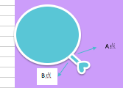
 |  |  |  |  | 照妖镜继续接近目标区域 | 照妖镜边框特效无变化，直到到达B点停止 |  |  |  | B
 |  |  |  |  | 照妖镜远离目标区域后，再次接近目标区域 | 照妖镜边框特效再次出现 |  |  |  | B
 |  |  | 2 | 查看照妖镜中特效变化情况 | 弱点 | 以弱点为圆心，一个圆形特效1s内由外部向内部匀速缩小至弱点 | P
 |  |  |  |  | 隐藏怪物 | 以弱点为圆心，一个圆形特效1s内由外部向内部匀速缩小至弱点 | P
 |  |  | 3 | 移动照妖镜，查看特效变化情况 | 移动照妖镜使目标区域仍然在照妖镜范围内 | 特效继续播放 | P
 |  |  |  |  | 移动照妖镜使目标区域不在照妖镜范围内 | 特效消逝 | P
 |  |  |  |  | 照妖镜离开目标区域后，再次照到目标区域 | 特效重新播放 | P
 |  |  | 4 | 保持照妖镜与目标区域重合不到1s后，移开照妖镜查看变化情况 |  | 弱点特效消失 | P |  |  | B
 |  |  | 5 | 保持照妖镜与目标区域重合1s后，查看变化情况 | 查看照妖镜 | 照妖镜无变化 | P |  |  | F | 46
 |  |  |  |  | 查看目标-弱点 | 弱点特效缩小到最小后，爆出一阵烟雾 | P |  |  | B
 |  |  |  |  | 查看目标-可打击点 | 特效缩小到最小后，爆出一阵烟雾 | P |  |  | B
 |  |  |  |  | 查看目标-隐藏妖怪 | 特效缩小到最小后，爆出一阵烟雾，妖怪显形 | P |  |  | B
 |  |  | 6 | 鉴定成功后，查看照妖镜关闭情况 |  | 照妖镜不会自动关闭 | P
 |  |  | 7 | 关闭照妖镜，查看隐藏区域显示情况 | 目标区域为弱点时 | 目标区域隐藏，变为不可见 | P |  |  | P
 |  |  |  |  | 目标区域为隐藏部位时 | 目标区域一一直可见 | P |  |  | B
 |  |  |  |  | 目标区域为隐藏怪物时 | 目标区域一一直可见 | P |  |  | B
 |  |  |  |  | 目标区域为弱点时，再次打开照妖镜查看触发情况-照妖镜内无弱点 | 目标区域隐藏，变为不可见 | P |  |  | F | 48
 |  |  |  |  | 目标区域为弱点时，再次打开照妖镜查看触发情况-照妖镜内有已鉴定弱点 | 目标区域直接显现，无需再次鉴定 | P
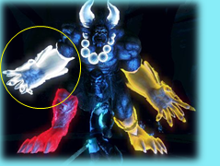
 |  |  | 7 | 照妖镜鉴定隐藏怪物成功后，查看怪物行动 |  | 现形的怪物播放待机，从现形后的下一行动开始，加入战斗 | P |  |  | B

 | 分支 | 照妖镜逻辑-弱点形态 | 1 | 弱点鉴定成功后，查看弱点形态 | 弱点，受伤比高 | 显示红色大光球，且对应部位mesh多一层光效 | F | 291
 |  |  |  |  | 正常打击点，受伤比正常 | 显示蓝色中等光球 | F

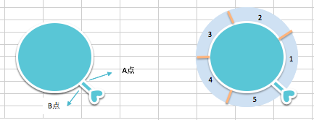
 | 分支 | 照妖镜逻辑-照妖镜功能-特殊情况 | 1 | 进入照妖镜模式，当照妖镜中出现多个目标感应区域，查看触发情况 | 鉴定成功前 | 能看到多个目标的感应特效 | P |  |  | F | 47
 |  |  |  |  | 鉴定成功后 | 多个目标同时触发照妖镜成功状态 | P |  |  | F | 47

 | 基本 | 照妖镜逻辑-副本房间中功能 | 1 | 玩家在副本中移动，查看照妖镜变化情况（设隐藏目标提示区域半径为r1） | 玩家与隐藏目标距离大于r1时 | 照妖镜无任何变化 |  |  |  | B
 |  |  |  |  | 玩家与隐藏目标距离小于等于r1时 | 在照妖镜周围以一定特效从A点沿着照妖镜延伸至B点，且自身伴有闪烁特效 |  |  |  | B
 |  |  | 2 | 查看触发提示功能后，照妖镜边框变化情况 | 玩家远离目标，使距离大于r1 | 照妖镜光效消失 |  |  |  | B
 |  |  |  |  | 玩家逐渐接近目标 | 照妖镜上特效逐渐延长 |  |  |  | B
 |  |  | 3 | 接近目标，查看照妖镜光效变化情况（设照妖镜半径为r2） | 当玩家与照妖镜距离为d1时 | 特效的延伸长度为(d1/r1)*2πr2。 |  |  |  | B
 |  |  |  |  | 当玩家与照妖镜距离为d2时 | 特效的延伸长度为(d2/r1)*2πr2。 |  |  |  | B
 |  |  | 4 | 查看照妖镜闪烁特效变化情况 | 当照妖镜特效延长至区域1时 | 播放闪烁特效1 |  |  |  | B
 |  |  |  |  | 当照妖镜特效延长至区域2时 | 播放闪烁特效2 |  |  |  | B
 |  |  |  |  | 当照妖镜特效延长至区域3时 | 播放闪烁特效3 |  |  |  | B
 |  |  |  |  | 当照妖镜特效延长至区域4时 | 播放闪烁特效4 |  |  |  | B
 |  |  |  |  | 当照妖镜特效延长至区域5时 | 播放闪烁特效5 |  |  |  | B
 |  |  | 5 | 当照妖镜特效延伸到B点时，点击照妖镜按钮，查看查看照妖镜变化情况 |  | 进入照妖镜模式 |  |  |  | B
 |  |  | 6 | 移动照妖镜，查看照妖镜边变化情况 | 当照妖镜与感应区域未重合时 | 照妖镜无变化 |  |  |  | B
 |  |  |  |  | 当照妖镜与感应区域重合时 | 可以看到目标感应区域特效 |  |  |  | B
 |  |  | 7 | 查看目标感应区域特效样式
 |  |  | 8 | 当照妖镜包含目标不足1s后，离开，查看触发情况 |  | 照妖镜回到感应状态，无法刷出隐藏物件或怪物 |  |  |  | B
 |  |  | 9 | 当照妖镜包含目标1s后，查看触发情况 | 目标为隐藏怪物 | 不退出照妖镜模式，刷出怪物 |  |  |  | B
 |  |  |  |  | 目标为隐藏物件 | 不自动退出照妖镜模式，刷出物件 |  |  |  | B

 | 基本 | 照妖镜逻辑-显示内容-小怪本体（提示种类1） | 1 | 触发照妖镜后，对不可抓小怪进行照妖操作，查看显示信息 |  | 显示小怪属性 | F | BG-88 |  | F | 49
 |  |  | 2 | 查看属性显示内容 |  | 与配置内容显示一致

 |  |  | 1 | 触发照妖镜后，对可抓小怪进行照妖操作，查看显示信息 |  | 显示小怪属性，喜好食物，好感度 | P |  | 喜好食物没有了，改下用例
 |  |  | 2 | 查看信息显示内容 | 显示小怪属性 | 与配置内容显示一致 | P
 |  |  |  |  | 怪物喜好食物（可抓的话） | 与配置内容显示一致 |  |  | 喜好食物没有了，改下用例
 |  |  |  |  | 怪物对玩家的好感度（可抓的话） | 与配置内容显示一致 | P

 | 分支 | 照妖镜逻辑-显示内容-boss本体 | 1 | 触发照妖镜后，对不可抓boss进行照妖操作，查看显示信息 |  | 显示boss属性 | F | BG-88
 |  |  | 2 | 查看属性显示内容 |  | 与配置内容显示一致 | P

 |  |  | 1 | 触发照妖镜后，对可抓boss进行照妖操作，查看显示信息 |  | 显示boss属性，喜好食物，好感度 | P |  | 喜好食物没有了，改下用例
 |  |  | 2 | 查看信息显示内容 | 显示boss属性 | 与配置内容显示一致 | P
 |  |  |  |  | 怪物喜好食物（可抓的话） | 与配置内容显示一致 |  |  | 喜好食物没有了，改下用例
 |  |  |  |  | 怪物对玩家的好感度（可抓的话） | 与配置内容显示一致 | P

 | 分支 | 照妖镜逻辑-显示内容-boss弱点 | 1 | 触发照妖镜后，对boss弱点进行照妖操作，查看显示信息 |  | 显示弱点属性 | P
 |  |  | 2 | 查看属性显示内容 |  | 与配置内容显示一致 | P

 | 基本 | 照妖镜逻辑-信息提示 | 1 | 触发照妖镜后，照场上相关位置，查看触发情况 | 小怪 | 触发弱点介绍 | P | BG-86,241
 |  |  |  |  | boss | 触发弱点介绍 | P | BG-86
 |  |  |  |  | boss弱点 | 弱点鉴定成功后，触发弱点介绍 | P
 |  |  |  |  | 隐藏妖怪 | 妖怪鉴定成功后，触发弱点介绍 | P
 |  |  | 2 | 查看介绍框出现方式 |  | 以弱点为起点，线逐渐画出的效果，框线画完后，提示框直接出现。 | P | BG-87

 |  |  |  | 当介绍框按照固定位置与大小推算出现在屏幕外时，查看显示效果 |  | 显示在屏幕外，不做处理 | P

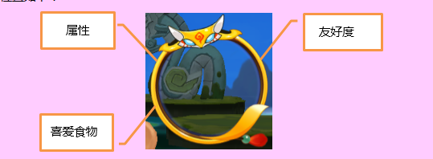
 | 基本 | 照妖镜逻辑-显示内容-提示种类2 | 1 | 触发照妖镜，对局怪物进行操作，查看显示信息 | 目标为小怪 | 显示五行属性，提示信息 | P
 |  |  |  |  | 目标为boss | 显示五行属性，提示信息 | P
 |  |  | 2 | 查看显示内容 | 查看五行属性 | 与配置内容显示一致 | P
 |  |  |  |  | 查看提示信息 | 与配置内容显示一致 | P

 | 分支 | 照妖镜逻辑-显示内容-隐藏部位 |  | 触发照妖镜后，对boss隐藏部位进行照妖操作，查看显示信息 |  | 无介绍框显示 | P

 | 分支 | 照妖镜逻辑-文案显示样式 | 1 | 触发属性显示，查看显示情况 | 查看属性显示位置 | 显示在弱点上 | P
 |  |  |  |  | 查看属性显示内容 | 显示对应的属性图标 | P
 |  |  | 2 | 怪物为不同属性时，查看属性显示内容 | 配置属性为金属性 | 美术待定 | P
 |  |  |  |  | 配置属性为木属性 | 美术待定 | P
 |  |  |  |  | 配置属性为水属性 | 美术待定 | P
 |  |  |  |  | 配置属性为火属性 | 美术待定 | P
 |  |  |  |  | 配置属性为土属性 | 美术待定 | P
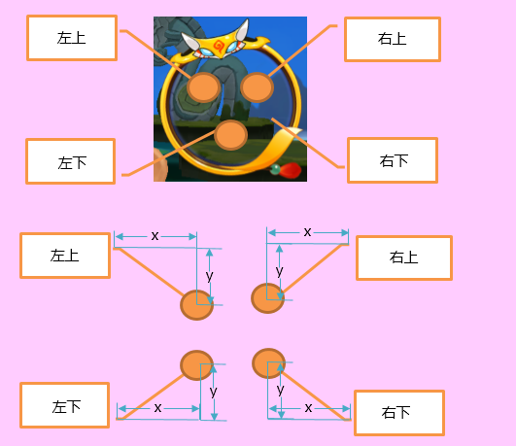
 |  |  | 1 | 触发提示信息显示，查看显示情况 | 查看提示信息显示位置-配置为左侧 | 显示在属性图标左侧 | P
 |  |  |  |  | 查看提示信息显示位置-配置为右侧 | 显示在属性图标右侧 | P | BG-89
 |  |  |  |  | 查看提示信息显示内容-配置为中文 | 可以显示中文 | P
 |  |  |  |  | 查看提示信息显示内容-配置为英文 | 可以显示英文 | P
 |  |  |  |  | 查看提示信息显示内容-配置为中英混合 | 可以显示英中英混合 | P
 |  |  |  |  | 查看提示信息显示内容-配置为15个中文汉字 | 可以完整显示在一行 | P

 | 分支 | 照妖镜逻辑-提示框偏移情况 | 1 | 配置照妖镜提示框位置x，y，查看提示框显示情况 | x=0，y=100 | 提示框显示在弱点上方100像素位置 | P |  | 缺少是否本体逻辑
 |  |  |  |  | x=0，y=-100 | 提示框显示在弱点下方100像素位置 | P
 |  |  |  |  | x=100，y=0 | 提示框显示在弱点右侧100像素位置 | P
 |  |  |  |  | x=-100，y=0 | 提示框显示在弱点左侧100像素位置 | P
 |  |  |  |  | x=-100，y=100 | 提示框显示在弱点左侧100像素，上方100像素位置 | P
 |  |  |  |  | x=-100，y=-100 | 提示框显示在弱点左侧100像素，下方100像素位置 | P | BG-92
 |  |  |  |  | x=100，y=100 | 提示框显示在弱点右侧100像素，上方100像素位置 | P
 |  |  |  |  | x=100，y=-100 | 提示框显示在弱点左侧100像素，下方100像素位置 | P | BG-92
 |  |  | 2 | 照妖镜内有多个弱点，查看显示情况 |  | 每个弱点均会显示提示，提示不重叠 | P

 | 基本 | 照妖镜逻辑-弱点死亡 | 1 | 击杀弱点，查看弱点死亡时状态变化情况 | 配置弱点死亡转换状态deadType为0 | 弱点死亡后消失 |  | 102 | 弱点仍可被攻击
 |  |  |  |  | 配置弱点死亡转换状态deadType为1 | 弱点死亡后从实体变为透明状态

 | 基本 | 隐藏怪物逻辑 | 1 | 对局中有隐藏怪物A，未被照妖镜现行，进行相关操作，查看状态变化 | 查看log中速度计算情况 | 隐藏怪物参与速度计算 | P
 |  |  |  |  | 敌方怪物释放大招，查看速度计算情况 | 怪物A参与大招速度计算
 |  |  |  |  | 查看log轮到怪物A出手时的反应 | 隐藏怪物A跳过自身回合 | P
 |  |  |  |  | 对敌方释放aoe技能 | 隐藏怪物A不会被攻击到 | P | 97
 |  |  | 2 | 使用照妖镜鉴定出隐藏怪物后，进行相关操作，查看状态变化 | 查看log中速度计算情况 | 怪物A参与速度计算 | P
 |  |  |  |  | 敌方怪物释放大招，查看速度计算情况 | 怪物A参与大招速度计算
 |  |  |  |  | 查看log轮到怪物A出手时的反应 | 怪物A出手参与战斗 | P
 |  |  |  |  | 玩家对怪物A进行集火-配置怪物A可被ai攻击 | 可以集火怪物A | P
 |  |  |  |  | 玩家对怪物A进行集火-配置怪物A不可被ai攻击 | 可以集火怪物A | P
 |  |  |  |  | 对敌方释放aoe技能，配置怪物可被ai攻击 | 可以攻击到怪物A | P
 |  |  |  |  | 对敌方释放aoe技能，配置怪物不可被ai攻击 | 不可以攻击到怪物A | P

 |  |  | 1 | 对局中有隐藏弱点A，未被照妖镜现行，进行相关操作，查看状态变化 | 对敌方释放aoe技能 | 隐藏弱点A不会被攻击到 | P
 |  |  | 2 | 使用照妖镜鉴定出隐藏弱点后，进行相关操作，查看状态变化 | 对敌方释放aoe技能，配置弱点可被ai攻击 | 可以攻击到弱点A | P
 |  |  |  |  | 对敌方释放aoe技能，配置弱点不可被ai攻击 | 不可以攻击到弱点A | P

伤害数字显示
 | 基本 | 对局UI-伤害数字 | 1 | 对局中进行战斗，查看伤害数值显示情况 | 己方怪物攻击/治疗敌方 | 有伤害数字显示 | P
 |  |  |  |  | 敌方怪物攻击/治疗己方 | 有伤害数字显示 | P
 |  |  |  |  | 己方怪物攻击/治疗己方 | 有伤害数字显示 | P
 |  |  |  |  | 敌方怪物攻击/治疗敌方 | 有伤害数字显示 | P
 |  |  | 2 | 查看伤害数字显示情况 | 查看伤害数字显示时机 | 与技能生效点相符 | P
 |  |  |  |  | 出现位置 | 模型上方约5cm | P
 |  |  |  |  | 查看消失状况 | 上升消失，上升过程中颜色变淡，速度可配 | P
 |  |  |  |  | 查看消失时间 | 0.5s | P
 |  |  | 3 | 查看技能生效点相同时，数字显示时机 | 多个伤害生效点相同 | 出现的数值时前一个数值飘向上方 | P
 |  |  |  |  | 伤害和治疗生效点相同 | 按照伤害-治疗次序触发，间隔0.01s | P
 |  |  | 4 | 触发不同的状态，查看数字显示情况 | 触发伤害 | 伤害样式 | P
 |  |  |  |  | 触发治疗 |  | P
 |  |  |  |  |  |  | P

 | 分支 | 伤害数字准确性 | 1 | 对局中，造成治疗，查看显示情况 | 敌方怪物A对敌方怪物A造成100治疗 | 敌方怪物A头顶显示100治疗 | P
 |  |  |  |  | 敌方怪物A对敌方怪物B造成100治疗 | 敌方怪物B头顶显示100治疗 | P
 |  |  |  |  | 敌方怪物A对己方怪物C造成100治疗 | 己方怪物C头顶显示100治疗 | P
 |  |  |  |  | 己方怪物A对己方怪物A造成100治疗 | 己方怪物A头顶显示100治疗 | P
 |  |  |  |  | 己方怪物A对己方怪物B造成100治疗 | 己方怪物B头顶显示100治疗 | P
 |  |  |  |  | 己方怪物A对敌方怪物C造成100治疗 | 敌方怪物C头顶显示100治疗 | P
 |  |  | 2 | 对局中，造成伤害，查看显示情况 | 敌方怪物A对敌方怪物A造成100伤害 | 敌方怪物A头顶显示100伤害 | P
 |  |  |  |  | 敌方怪物A对敌方怪物B造成100伤害 | 敌方怪物B头顶显示100伤害 | P
 |  |  |  |  | 敌方怪物A对己方怪物C造成100伤害 | 己方怪物C头顶显示100伤害 | P
 |  |  |  |  | 己方怪物A对己方怪物A造成100伤害 | 己方怪物A头顶显示100伤害 | P
 |  |  |  |  | 己方怪物A对己方怪物B造成100伤害 | 己方怪物B头顶显示100伤害 | P
 |  |  |  |  | 己方怪物A对敌方怪物C造成100伤害 | 敌方怪物C头顶显示100伤害 | P
 |  |  | 3 | 对局中，造成伤害暴击，查看显示情况 | 敌方怪物A对敌方怪物A造成100伤害暴击 | 敌方怪物A头顶显示100伤害暴击 | P
 |  |  |  |  | 敌方怪物A对敌方怪物B造成100伤害暴击 | 敌方怪物B头顶显示100伤害暴击 | P
 |  |  |  |  | 敌方怪物A对己方怪物C造成100伤害暴击 | 己方怪物C头顶显示100伤害暴击 | P
 |  |  |  |  | 己方怪物A对己方怪物A造成100伤害暴击 | 己方怪物A头顶显示100伤害暴击 | P
 |  |  |  |  | 己方怪物A对己方怪物B造成100伤害暴击 | 己方怪物B头顶显示100伤害暴击 | P
 |  |  |  |  | 己方怪物A对敌方怪物C造成100伤害暴击 | 敌方怪物C头顶显示100伤害暴击 | P
 |  |  | 4 | 对局中，造成治疗暴击，查看显示情况 | 敌方怪物A对敌方怪物A造成100治疗暴击 | 敌方怪物A头顶显示100治疗暴击 | P
 |  |  |  |  | 敌方怪物A对敌方怪物B造成100治疗暴击 | 敌方怪物B头顶显示100治疗暴击 | P
 |  |  |  |  | 敌方怪物A对己方怪物C造成100治疗暴击 | 己方怪物C头顶显示100治疗暴击 | P
 |  |  |  |  | 己方怪物A对己方怪物A造成100治疗暴击 | 己方怪物A头顶显示100治疗暴击 | P
 |  |  |  |  | 己方怪物A对己方怪物B造成100治疗暴击 | 己方怪物B头顶显示100治疗暴击 | P
 |  |  |  |  | 己方怪物A对敌方怪物C造成100治疗暴击 | 敌方怪物C头顶显示100治疗暴击 | P
 |  |  | 5 | 对局中，造成未命中，查看显示情况 | 敌方怪物A对敌方怪物A未命中 | 敌方怪物A头顶显示未命中 | P
 |  |  |  |  | 敌方怪物A对敌方怪物B未命中 | 敌方怪物B头顶显示未命中 | P
 |  |  |  |  | 敌方怪物A对己方怪物C未命中 | 己方怪物C头顶显示未命中 | P
 |  |  |  |  | 己方怪物A对己方怪物A未命中 | 己方怪物A头顶显示未命中 | P
 |  |  |  |  | 己方怪物A对己方怪物B未命中 | 己方怪物B头顶显示未命中 | P
 |  |  |  |  | 己方怪物A对敌方怪物C未命中 | 敌方怪物C头顶显示未命中 | P
 |  |  | 6 | 对局中，造成打断，查看显示情况 | 己方怪物A大招被打断 | 己方怪物A头顶显示被打断 | P
 |  |  |  |  | 敌方怪物A大招被打断 | 敌方怪物A头顶显示被打断 | P

 |  | 对局ui-状态文字 | 1 | 对局中进行战斗，查看状态文字显示情况 | 己方怪物攻击/治疗敌方，触发状态提示 | 有状态文字显示 | P
 |  |  |  |  | 敌方怪物攻击/治疗己方，触发状态提示 | 有状态文字显示 | P
 |  |  |  |  | 己方怪物攻击/治疗己方，触发状态提示 | 有状态文字显示 | P
 |  |  |  |  | 敌方怪物攻击/治疗敌方，触发状态提示 | 有状态文字显示 | P
 |  |  | 2 | 查看伤害数字显示情况 | 查看伤害数字显示时机 | 与技能生效点相符 | P
 |  |  |  |  | 出现位置 | 模型上方约5cm | P
 |  |  |  |  | 查看消失状况 | 上升消失，上升过程中颜色变淡 | P
 |  |  |  |  | 查看消失时间 | 0.5s
 |  |  | 3 | 查看数值样式 | 暴击（黄色） | 等颜色 | P
 |  |  |  |  | 克制（黄色） |  | P
 |  |  |  |  | 先置攻击（黄色） |  | P
 |  |  |  |  | 被打断（红色） |  | P
 |  |  |  |  | 未命中（红色） |  | P
 |  |  |  |  | 眩晕（红色） |  | P
 |  |  |  |  | 禁止回复（红色） |  | P
 |  |  |  |  | 吸收-物理（绿色） |  | P
 |  |  |  |  | 吸收-法术（绿色） |  | P
 |  |  |  |  | 免疫-物理（绿色） |  | P
 |  |  |  |  | 免疫-法术（绿色） |  | P

 | 基本 | 对局技能名称显示 | 1 | 怪物释放技能，查看技能名称出现情况 | 查看技能名称出现时机 | 出现的时间点与技能开始释放时间相同 | P
 |  |  |  |  | 查看技能名称出现位置 | 目标脚下位置（可以是根节点） | P
 |  |  |  |  | 查看技能名称消失情况 | 上升消失，上升过程中颜色变淡，消失时间约为0.5s | P
 |  |  | 2 | 查看不同类型技能名称出现情况 | 技能为场地技能 | 不显示技能名称 | P
 |  |  |  |  | 技能类型为0 | 显示技能名称 | P
 |  |  |  |  | 技能类型为1 | 显示技能名称 | P
 |  |  |  |  | 技能类型为2 | 显示技能名称 | P
 |  |  |  |  | 技能类型为3 | 显示技能名称 | P
 |  |  |  |  | 技能类型为4 | 不显示技能名称 | P
 |  |  |  |  | 技能类型为5 | 显示技能名称 | P
 |  |  |  |  | 技能类型为6 | 显示技能名称 | P
 |  |  |  |  | 技能类型为7 | 不显示技能名称 | P
 |  |  |  |  | 技能类型为8 | 显示技能名称 | P
 |  |  |  |  | 技能类型为9 | 显示技能名称 | P
 |  |  |  |  | 技能类型为10 | 不显示技能名称 | P
 |  |  |  |  | 技能类型为11 | 显示技能名称 | P
 |  |  |  |  | 技能类型为12 | 显示技能名称 | P
 |  |  | 3 | 查看技能名称显示情况 | 技能类型为4 | 显示为：技能名称（被动） | P
 |  |  |  |  | 技能类型不为4 | 显示为：技能名称 | P
 | 分支 | 对局技能名称显示-被动技能 | 1 | 配置伤害反应类被动技能，查看被动技能触发effect时，技能名称显示情况 |  | 显示该被动技能名称 | P
 |  |  | 2 | 配置伤害反应类被动技能A，触发effectB为目标添加伤害反应类被动buffB，查看技能名称显示情况 | 查看effectB触发时，技能名称显示情况 | 显示为：技能A名称（被动），显示在施法者身上 | P
 |  |  |  |  | buffB伤害反应触发effect时，技能名称显示情况 | 显示为：技能A名称（被动），显示在施法者身上 | P
 |  |  | 3 | 配置先置攻击技能B，怪物释放该先置攻击技能，查看技能名称显示情况 | 先置攻击调用技能id为已有技能Cid | 同时显示先置攻击和技能C名称 | P
 |  |  |  |  | 先置攻击调用技能id为技能B的id，技能B配置了触发的effect | 同时显示先置攻击和技能B名称 | P

照妖镜，弱点新需求
 | 基本 | 弱点默认显示 | 1 | 进入对局，怪物A播放出场动作前，查看弱点显示情况 | 弱点为正常状态1 | 弱点无变化
 |  |  |  |  | 弱点为正常状态2 | 弱点无变化
 |  |  |  |  | 弱点为隐藏状态 | 弱点无变化
 |  |  |  |  | 弱点为冻结状态 | 弱点无变化
 |  |  |  |  | 弱点为死亡状态 | 弱点无变化
 |  |  | 2 | 怪物A播放出场动作后，查看弱点变化情况 | 弱点为正常状态1 | 特效显示在弱点处
 |  |  |  |  | 弱点为正常状态2 | 特效显示在弱点处
 |  |  |  |  | 弱点为隐藏状态 | 弱点无变化
 |  |  |  |  | 弱点为冻结状态 | 弱点无变化
 |  |  |  |  | 弱点为死亡状态 | 弱点无变化
 |  |  | 3 | 对局中，使用照妖镜，鉴定怪物A弱点，查看触发情况 | 弱点为正常状态1 | 不会触发鉴定表现
 |  |  |  |  | 弱点为正常状态2 | 不会触发鉴定表现
 |  |  |  |  | 弱点为隐藏状态 | 触发鉴定表现
 |  |  |  |  | 弱点为冻结状态 | 不会触发鉴定表现
 |  |  |  |  | 弱点为死亡状态 | 不会触发鉴定表现

 | 基本 | 弱点提示信息-未被寻找到 | 1 | 进入对局，查看弱点提示信息显示情况 | 查看提示信息出现位置 | 界面左侧边缘出现提示信息
 |  |  |  |  | 查看提示信息出现方式 | 从左侧向右侧滑入屏幕
 |  |  | 2 | 查看提示信息显示情况 | 弱点初始为隐藏状态 | 显示提示信息，包括图标和tips
 |  |  |  |  | 弱点初始冻结状态 | 不显示状态信息
 |  |  |  |  | 弱点通过状态切换从冻结状态变更为隐藏状态 | 显示提示信息，包括图标和tips
 |  |  |  |  | 弱点通过状态切换从正常状态变更为隐藏状态 | 显示提示信息，包括图标和tips
 |  |  |  |  | 弱点通过状态切换从死亡状态变更为隐藏状态 | 显示提示信息，包括图标和tips
 |  |  | 3 | 查看提示信息图标 |  | 显示为问号图标
 |  |  | 4 | 按住图标，查看触发情况 | 手指按住图标 | 弹出tips提示，样式如图
 |  |  |  |  | 手指按住图标后松开 | 手指移开图标位置，tips消失
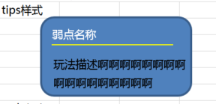
 |  |  | 5 | 查看tips显示情况 | 查看tips位置 | 与提示图标相对位置如图
 |  |  |  |  | 查看tips内容 | 包括弱点名称和描述信息
 |  |  | 6 | 查看弱点名称 |  | 与配置表中该弱点name字段显示一致
 |  |  |  |  | 配置名称为A | 显示名称为A
 |  |  |  |  | 配置名称为B | 显示名称为B
 |  |  | 7 | 查看描述信息 |  | 与该弱点隐藏状态配置的描述一致
 |  |  |  |  | 配置描述为A | 显示描述为A
 |  |  |  |  | 配置描述为B | 显示描述为B
 |  |  |  |  | 未配置描述 | 不显示描述内容

 | 基本 | 弱点提示信息-弱点被找到 | 1 | 通过不同方式，找到弱点，查看弱点提示信息显示情况 | 弱点初始状态为正常状态1 | 默认显示提示信息
 |  |  |  |  | 弱点初始状态为正常状态2 | 默认显示提示信息
 |  |  |  |  | 弱点通过照妖镜鉴定变为正常状态 | 鉴定成功后显示提示信息
 |  |  |  |  | 弱点通过状态切换从正常状态1变为正常状态2 | 状态切换后显示提示信息
 |  |  |  |  | 弱点通过状态切换从隐藏状态变为正常状态 | 状态切换后显示提示信息
 |  |  |  |  | 弱点通过状态切换从冻结状态变为正常状态 | 状态切换后显示提示信息
 |  |  |  |  | 弱点通过状态切换从死亡状态变为正常状态 | 状态切换后显示提示信息
 |  |  | 2 | 查看提示信息显示内容 |  | 包括图标，血量条，tips
 |  |  | 3 | 查看图标 |  | 未鉴定时该图标的样式，按照弱点的类型，显示对应图标
 |  |  |  |  | 弱点类型为对本体有加成（armourType=0） | 显示图标为
 |  |  |  |  | 弱点类型为对敌方有压制（armourType=1） | 显示图标为
 |  |  |  |  | 弱点类型为保护弱点（armourType=2） | 显示图标为
 |  |  |  |  | 弱点类型为受伤比高(damage_rate>1) | 显示图标为
 |  |  |  |  | 弱点类型为受伤比低(damage_rate<1) | 显示图标为
 |  |  |  |  | 弱点类型为正常(damage_rate=1) | 显示图标为
 |  |  | 4 | 查看血量条显示规则 | 弱点为本体（isSelf=1） | 不显示血量条
 |  |  |  |  | 弱点为铠甲（isSelf=0） | 显示血量条
 |  |  | 5 | 查看血量条变化情况 | 查看血条变化时间 | 血条实时变化
 |  |  |  |  | 查看血条显示规则 | 血条显示规则同“玩家持有怪物的血量条”
 |  |  | 6 | 查看tips显示情况 | 弱点为正常状态1 | 显示规则同“未找到弱点”，描述与正常状态1配置的描述一致
 |  |  |  |  | 弱点为正常状态2 | 显示规则同“未找到弱点”，描述与正常状态2配置的描述一致

 | 基本 | 弱点提示信息-弱点被击破 | 1 | 击杀弱点，查看弱点提示信息显示情况 | 弱点初始状态为死亡状态 | 显示提示信息
 |  |  |  |  | 弱点为正常状态1，攻击使其进入死亡状态 | 显示提示信息
 |  |  |  |  | 弱点为正常状态2，攻击使其进入死亡状态 | 显示提示信息
 |  |  |  |  | 弱点通过状态切换，从正常状态变更为死亡状态 | 显示提示信息
 |  |  |  |  | 弱点通过状态切换，从隐藏状态变更为死亡状态 | 显示提示信息
 |  |  |  |  | 弱点通过状态切换，从冻结状态变更为死亡状态 | 显示提示信息
 |  |  | 2 | 查看提示信息显示 |  | 只显示图标
 |  |  | 3 | 查看图标 | 弱点为正常状态1，攻击使其进入死亡状态 | 正常状态1图标的基础上，添加对勾标示
 |  |  |  |  | 弱点为正常状态2，攻击使其进入死亡状态 | 正常状态2图标的基础上，添加对勾标示
 |  |  |  |  | 弱点通过状态切换，从正常状态变更为死亡状态 | 正常状态图标的基础上，添加对勾标示
 |  |  |  |  | 弱点通过状态切换，从隐藏状态变更为死亡状态 | 隐藏状态图标的基础上，添加对勾标示
 |  |  |  |  | 弱点通过状态切换，从冻结状态变更为死亡状态 | 冻结状态图标的基础上，添加对勾标示

 | 基本 | 提示信息切换显示规则 | 1 | 进入对局，查看提示信息出现情况 | 当前已有已经显示出来的弱点 | 显示已经显示出来的弱点提示信息
 |  |  |  |  | 当前有可以被照出来的弱点 | 显示可以被照出来的弱点提示信息
 |  |  |  |  | 当前没有已显示弱点且无法照射出来的弱点 | 不显示该类弱点的提示信息
 |  |  | 2 | 查看提示信息出现规则 |  | 当前状态的提示信息会同时出现，暂定由左侧向右侧划入屏幕
 |  |  |  |  | 当前状态有1个提示信息 | 有一个提示信息从左侧到右侧划入屏幕
 |  |  |  |  | 当前状态有5个提示信息 | 有五个提示信息从左侧到右侧划入屏幕
 |  |  | 3 | 查看提示信息排序情况 | 只存在未鉴定弱点时 | 未鉴定弱点的弱点信息依次显示（程序定顺序）
 |  |  |  |  | 存在未鉴定弱点和正常显示的弱点时
 |  |  |  |  | 未鉴定弱点被鉴定时 | 未鉴定弱点提示信息直接变化为已找到图标样式
 |  |  | 4 | 切换状态，查看触发情况 | 当有有任意冻结状态的弱点变更为状态1或者状态2 | 上一个状态全部弱点的提示信息消失后，下一个状态的提示信息显现
 |  |  |  |  | 其他状态切换到冻结状态 | 上一个状态的提示信息消失后，下一个状态的提示信息显现
 |  |  | 5 | 查看提示信息消失形式 |  | 当前状态的提示信息会同时消失，向左划出屏幕

 | 分支 | 提示信息默认出现规则 | 1 | 配置某弱点不显示提示信息，查看弱点处于不同状态下，提示信息显示情况 | 弱点处于正常状态1 | 不会显示该弱点的提示信息
 |  |  |  |  | 弱点处于正常状态2 | 不会显示该弱点的提示信息
 |  |  |  |  | 弱点处于隐藏状态 | 不会显示该弱点的提示信息
 |  |  |  |  | 弱点处于死亡状态 | 不会显示该弱点的提示信息
 |  |  |  |  | 弱点处于冻结状态 | 不会显示该弱点的提示信息
 |  |  | 2 | 配置某弱点初始显示提示信息，查看弱点处于不同状态下，提示信息显示情况 | 弱点处于正常状态1 | 显示该弱点的提示信息
 |  |  |  |  | 弱点处于正常状态2 | 显示该弱点的提示信息
 |  |  |  |  | 弱点处于隐藏状态 | 显示该弱点的提示信息
 |  |  |  |  | 弱点处于死亡状态 | 显示该弱点的提示信息
 |  |  |  |  | 弱点处于冻结状态 | 不会显示该弱点的提示信息

 | 基本 | 弱点提示规则 | 1 | 使用照妖镜发现弱点后，关闭照妖镜，查看变化情况 | 查看弱点 | 弱点显示为被找到样式（与弱点默认显示特效一致）
 |  |  |  |  | 查看弱点提示信息 | 提示信息不消失，仍然存在
 |  |  | 2 | 使用照妖镜照射弱点，查看提示信息变化情况 | 弱点处于正常状态1 | 提示信息高亮显示，移开照妖镜，高亮消失
 |  |  |  |  | 弱点处于正常状态2 | 提示信息高亮显示，移开照妖镜，高亮消失
 |  |  |  |  | 弱点处于隐藏状态 | 提示信息无高亮，直接变化为已找到图标样式
 |  |  |  |  | 弱点处于死亡状态 | 提示信息高亮显示，移开照妖镜，高亮消失
 |  |  |  |  | 弱点处于冻结状态 | 无提示信息
 |  |  | 3 | 按住弱点提示信息图标，查看弱点变化情况 |  | 按住同时，对应的弱点也会有闪烁的提示
 |  |  | 4 | 手指松开，查看弱点闪烁情况 |  | 闪烁效果消失

 | 基本 | tips响应规则 | 1 | 点击多个弱点提示信息图标，查看tips出现情况 |  | tips只会出现一个，只响应第一次点击时出现的tips

 | 基本 | 照妖镜样式 | 1 | 进入对局查看照妖镜显示样式

 | 基本 | 照妖镜使用限制-初始能量 | 1 | 进入对局，查看照妖镜能量情况 |  | 照妖镜初始能量与配置一致
 |  |  |  |  | 配置初始能量为0 | 照妖镜能量为0
 |  |  |  |  | 配置初始能量为100 | 照妖镜能量为100
 |  |  |  |  | 配置初始能量为最大值M | 照妖镜能量为最大值M
 |  |  | 2 | 配置照妖镜初始能量为X，进行对局切换，查看照妖镜能量变化情况 | 切换对局前，照妖镜无能量 | 切换对局后，照妖镜能量重置为X
 |  |  |  |  | 切换对局前，照妖镜能量小于X | 切换对局后，照妖镜能量重置为X
 |  |  |  |  | 切换对局前，照妖镜能量大于X | 切换对局后，照妖镜能量重置为X
 |  |  |  |  | 切换对局前，照妖镜能量为满 | 切换对局后，照妖镜能量重置为X
 |  |  | 3 | 进入其他副本，查看照妖镜初始能量情况 |  | 照妖镜初始能量与配置一致

 | 分支 | 照妖镜使用限制-增长速度 | 1 | 进入对局，查看照妖镜能量增长情况 |  | 照妖镜能量增长速度与配置一致
 |  |  |  |  | 配置增长速度为0 | 照妖镜能量增长速度为0
 |  |  |  |  | 配置增长速度为a | 照妖镜能量增长速度为a
 |  |  |  |  | 配置增长速度为b | 照妖镜能量增长速度为b
 |  |  | 2 | 配置照妖镜增长速度为a，查看不同状态下照妖镜能量增长情况 | 1倍速条件下 | 照妖镜能量增长速度仍为a
 |  |  |  |  | 多倍速条件下 | 照妖镜能量增长速度仍为a
 |  |  |  |  | 切换对局后 | 照妖镜能量增长速度仍为a
 |  |  |  |  | 切换副本后 | 照妖镜能量增长速度仍为a
 |  |  | 3 | 照妖镜能量增长到M值时，查看能量增长情况 |  | 能量不在增长

 | 分支 | 照妖镜使用限制-战后复活 | 1 | 对局中，玩家死亡后进行复活，查看照妖镜能量显示情况 | 死亡时照妖镜能量为0 | 照妖镜能量自动置为M值（最大值）
 |  |  |  |  | 死亡时照妖镜能量为a | 照妖镜能量自动置为M值（最大值）
 |  |  |  |  | 死亡时照妖镜能量为最大值M | 照妖镜能量自动置为M值（最大值）

 | 基本 | 照妖镜使用限制-使用规则 | 1 | 进入对局，查看照妖镜状态变化情况 | 照妖镜能量小于N | 照妖镜为不可用状态
 |  |  |  |  | 照妖镜能量等于N | 照妖镜变为可用状态
 |  |  |  |  | 照妖镜能量大于N | 照妖镜变为可用状态
 |  |  | 2 | 点击照妖镜查看触发情况 | 照妖镜能量小于N | 无法使用照妖镜，弹出提示battle_zhaoyaojing_001
 |  |  |  |  | 照妖镜能量等于N | 可以使用照妖镜
 |  |  |  |  | 照妖镜能量大于N | 可以使用照妖镜
 |  |  | 3 | 照妖镜可用时，使用照妖镜，查看照妖镜能量变化情况 |  | 能量随着时间不短减少
 |  |  |  |  | 查看减少速度 | 减少速度为b
 |  |  | 4 | 进行相关操作，查看照妖镜变化情况 | 使用照妖镜直到能量小于N后，能量到0继续使用 | 可以一直自由使用，能量持续减少
 |  |  |  |  | 使用照妖镜一段时间后，松手 | 松手后，照妖镜能量开始恢复
 |  |  |  |  | 使用照妖镜，直到能量减少到0 | 能量减少到0时，照妖镜自动收回，提示battle_zhaoyaojing_002
 |  |  | 5 | 松开照妖镜后，查看照妖镜状态变化 | 松开后，照妖镜能量大于N | 照妖镜为可用状态，可以再次使用照妖镜
 |  |  |  |  | 松开后，照妖镜能量等于N | 照妖镜为可用状态，可以再次使用照妖镜
 |  |  |  |  | 松开后，照妖镜能量小于N | 无法使用照妖镜，弹出提示battle_zhaoyaojing_001

 | 分支 | 照妖镜使用限制-使用规则-快速开启 | 1 | 照妖镜能量充足时，快速开启关闭照妖镜，查看能量变化情况 |  | 照妖镜能量按照使用规则变化准确

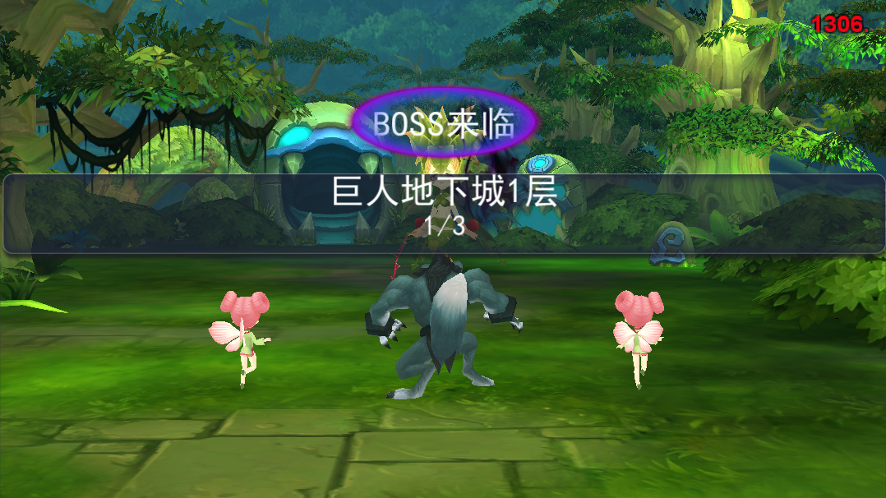
副本进度提示
 | 基本 | 副本进度提示 | 1 | 进入副本，查看对局开始时，显示情况 | 查看出现情况
 |  |  |  |  | 查看出现时机 | 播放出场动作的同时在界面中间位置出现进度提示UI | P
 |  |  |  |  | 查看出现消失方式 | 整体提示有淡入淡出效果 | P
 |  |  | 2 | 查看进度提示ui显示情况 | 查看显示位置 | 显示在界面中间位置 | P
 |  |  |  |  | 查看显示内容 | 包括提示底图、副本名称、boss状态、当前对局进度 | P
 |  |  | 3 | 查看提示底图 |  | 显示在界面中间位置，左右横贯屏幕 | P
 |  |  | 4 | 查看副本名称 |  | 居中显示副本名称，程序字体 | P
 |  |  |  |  | 副本名称为A | 显示副本名称为A | P
 |  |  |  |  | 副本名称为B | 显示副本名称为B | P
 |  |  | 5 | 查看对局进度 |  | 显示为N/M | P
 |  |  |  |  | 对局总数为5，当前为第1对局 | 显示为1/5 | P
 |  |  |  |  | 对局总数为5，当前为第2对局 | 显示为2/5 | P
 |  |  |  |  | 对局总数为3，当前为第3对局 | 显示为3/5 | P
 |  |  | 6 | 查看boss状态提示出现情况 | 当前为最后一个对局 | 出现boss状态提示 | P
 |  |  |  |  | 当前不为最后一个对局 | 不会出现boss状态提示 | F
 |  |  | 7 | 查看boss状态提示显示情况 | 查看boss提示位置 | 显示在副本名称上方 | P
 |  |  |  |  | 查看boss提示样式 | boss字样+动态效果 | B

其他修改
 | 基本 | 复活表现 | 1 | 己方怪物使用钻石复活后，查看表现情况 |  | 复活时播放特效挂在我方怪物的根节点上 | B

 | 基本 | 换怪CD时间配置 | 1 | 查看换怪CD时间配置 |  | 15s | P

 | 基本 | 升格参数配置 | 1 | 查看speed_ratio配置 |  | 0.7 | P
 |  |  | 2 | 查看duration配置 |  | 0.5 | P

